HRD.PPP-5a
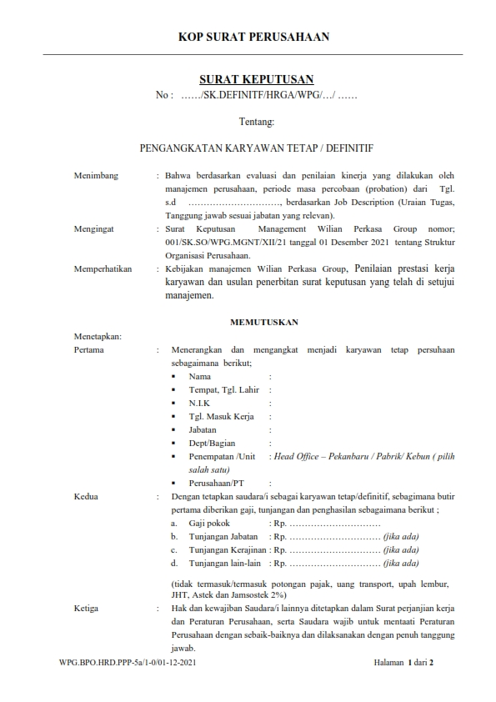

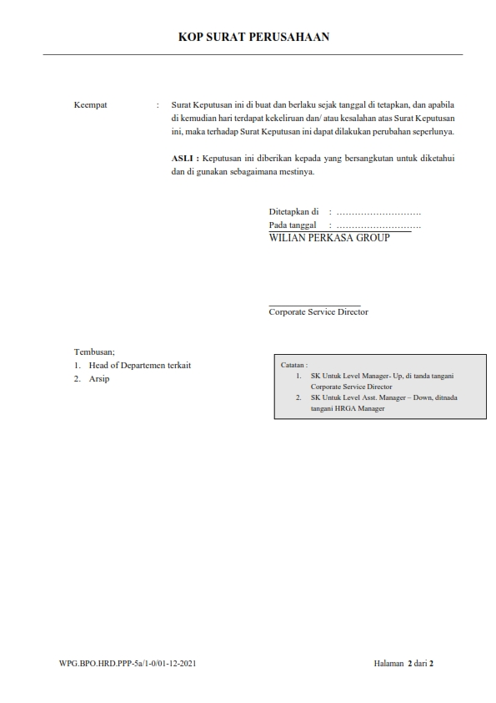

HRD.PPP-5b
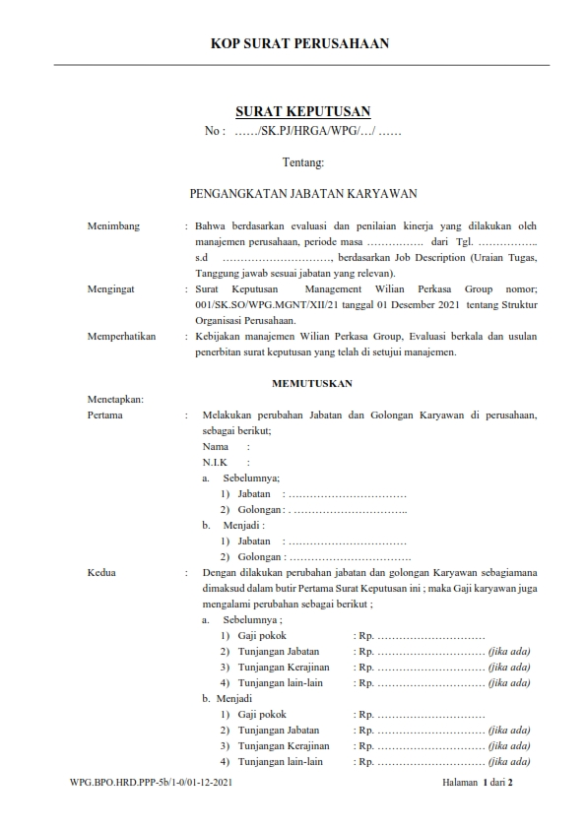

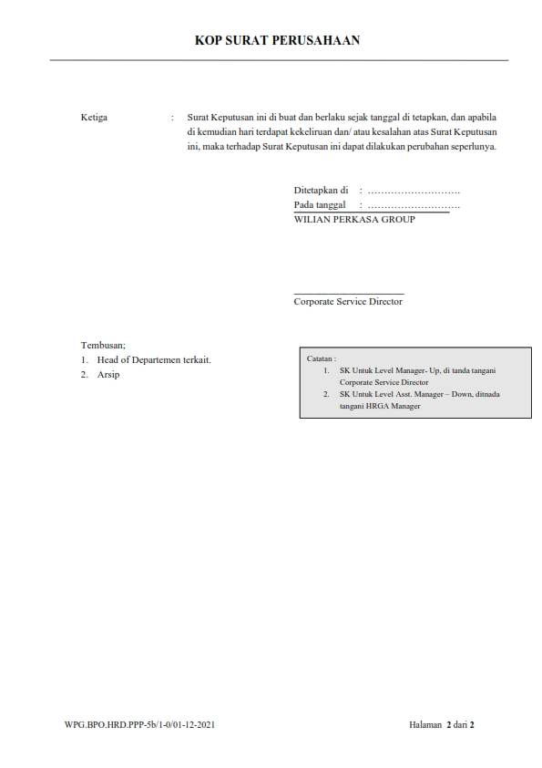

HRD.PPP-5c
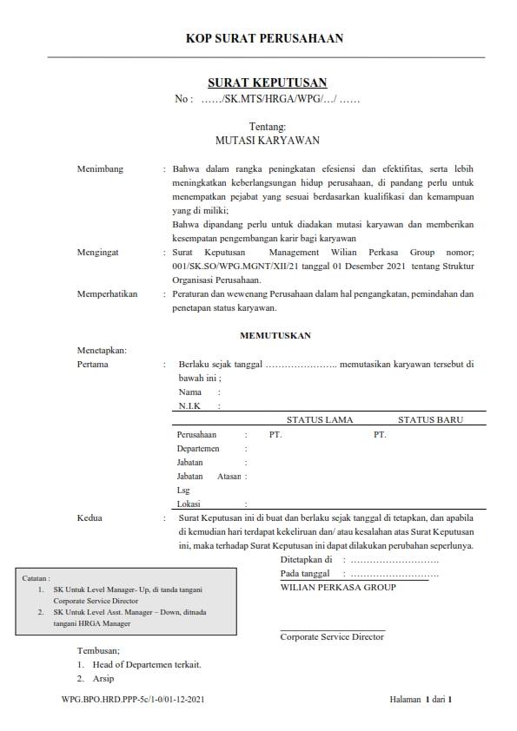

HRD.JRK-2
 | FLOWCHART PENILAIAN KARYAWAN

DEPARTEMEN |  | HRD |  | DIREKSI
Catatan Pelatihan & Monitoring Personel

Pengkajian & Usulan Kompetensi Promosi, Mutasi Demosi & Remunasi Karyawan

Struktural

 |  |  | T
Pemberitahuan Pelanggaran
Reward & Panishment
APPROVAL
Proses Verbal

Y
Penilaian Kondite Karyawan
ADA?

SANKSI
Penilaian Loyalitas
Y

Matrik Sanksi

Daftra Absensi Karyawan
Proses
EVALUASI

Penilaian Prstasi Kerja Karyawan/ti

HASIL PROSES

IMBALAN / REWARDS

END

WPG.BPO.HRD.JRK-2/1-0/01-12-2021

HRD.STO-2
